Ziepniekkalns
 |  |  |  |  |  |  |  |  |  |  |  |  |  | Pielikums Nr. 3

Kabinetu kosmētiskais remonts filiālēs "Ziepniekkalns" un "Torņakalns".

Pasūtītājs: SIA "Rīgas veselības centrs"
Spulgas iela 24, Rīga, LV-1058, Vienotais reģistrācijas Nr. 50103807561
Būves nosaukums: SIA “Rīgas veselības centrs”, filiāles "Ziepniekkalns", "Torņakalns".
Objekta adrese: Rīga, Spulgas ielā 24, Kokles iela 12; 12A.

Tāme sastādīta 2021. gada tirgus cenās.
Tāmes izmaksas EUR, bez PVN
Uzņēmējs: _____________________________________________________________________
Tāme sastādīta 2021. gada _________________
Nr. p.k. | Kods | Darbu nosaukums | Mērvienība | Daudzums | Laika norma (c/h) | Darba apmaksas likme (€/h) | Darba alga | Būvizstrādājumi | Mehānismi | Kopā | Darbietilpība, c/h | Darba alga | Būvizstrādājumi | Mehānismi | Summa
 |  | Fil. "Ziepniekkalns"
1 |  | Fil. "Ziepniekkalns" kabin. Nr. 104, (vakcinācija)
 |  | Telpas platība: 4.18x6.22/21.4 H-2.60. (-4.63m²)
1.1 | līg.c. | Sienas
 |  | Sienu, loga aiļu, radiatoru, durvju aiļu, apmaļu un durvju sagatavošana krāsošanai, ar palīgdarbiem un palīgmateriāliem, krāsa, krāsošana ar VIVACOLOR GREEN LINE, vai ekvivalents. | m² | 55.00
 |  | Izlietnes sienas daļas flīzēšana | m² | 1.80

1.2 | līg.c. | Santehnika
 |  | Pilns komplekts: Skapītis vannas istabas izlietnei Riva SA80-10, izlietne, pieslēguma armatūra ar jaucējkrānu. Uzstādīšana un pieslēgšana, balts, vai analogs. | kompl. | 1.00
1.3 | līg.c. | Griesti
 |  | Sagatavošana krāsošanai, špaktelēšana, gruntēšana, krāsa, krāsošana ar VIVACOLOR GREEN LINE, vai ekvivalents. | m² | 22.00
1.4 | līg.c. | Ventilācija.
 |  | Difuzoru nomaiņa
 |  | Pieplūdes difuzors Ø 125 | gab. | 1.00
 |  | Nosūces difuzors Ø 125 | gab. | 1.00

2 |  | Fil. "Ziepniekkalns" kabin. Nr. 104, (vakcinācija) blakustelpa
 |  | Telpas platība: m² 1.76 x 6.28/11.1, H - 2.60
2.1 | līg.c. | Sienas
 |  | Sienu, loga aiļu, radiatoru, durvju aiļu, apmaļu un durvju sagatavošana krāsošanai, ar palīgdarbiem un palīgmateriāliem, krāsa, krāsošana ar VIVACOLOR GREEN LINE, vai ekvivalents. | m² | 42.00
2.2 | līg.c. | Griesti
 |  | Sagatavošana krāsošanai, špaktelēšana, gruntēšana, krāsa, krāsošana ar VIVACOLOR GREEN LINE, vai ekvivalents. | m² | 12.00
2.3 | līg.c. | Ventilācija.
 |  | Difuzoru nomaiņa
 |  | Pieplūdes difuzors Ø 125 | gab. | 1.00
 |  | Nosūces difuzors Ø 125 | gab. | 1.00
3 |  | Fil. "Ziepniekkalns" kabin. Nr. 107
 |  | Telpas platība: m² 3.04 x 5.17/15.4, H - 2.60
3.1 | līg.c. | Grīdas
 |  | Kājlīstu, grīdas seguma, u.tml. demontāža. | telpa | kompl.
 |  | Grīdas pamatnes izlīdzināšana, sagatavošana linoleja grīdas seguma ieklāšanai. Homogena PVC grīdas linoleja seguma Tarqett iQ Granit vai ekvivalents ieklāšana, ar palīgdarbiem un palīgmateriāliem ar 100mm uzlocījumu uz sienām. | m² | 16.00
3.2 | līg.c. | Sienas
 |  | Sienu, loga aiļu, radiatoru, durvju aiļu, apmaļu un durvju sagatavošana krāsošanai, ar palīgdarbiem un palīgmateriāliem, krāsa, krāsošana ar VIVACOLOR GREEN LINE, vai ekvivalents. | m² | 43.00
 |  | Izlietnes sienas daļas flīzēšana | m² | 1.80

3.3 | līg.c. | Santehnika
 |  | Pilns komplekts: Skapītis vannas istabas izlietnei Riva SA80-10, izlietne, pieslēguma armatūra ar jaucējkrānu. Uzstādīšana un pieslēgšana, balts, vai analogs. | kompl. | 1.00
3.4 | līg.c. | Griesti
 |  | Sagatavošana krāsošanai, špaktelēšana, gruntēšana, krāsa, krāsošana ar VIVACOLOR GREEN LINE, vai ekvivalents. | m² | 16.00
3.5 | līg.c. | Ventilācija.
 |  | Difuzoru nomaiņa
 |  | Pieplūdes difuzors Ø 125 | gab. | 1.00
 |  | Nosūces difuzors Ø 125 | gab. | 1.00
4 |  | Fil. "Ziepniekkalns", kabin. Nr. 119
 |  | Telpas platība: m² 3.00 x 5.26/15.7, H - 2.60
4.1 | līg.c. | Grīdas
 |  | Kājlīstu, grīdas seguma, u.tml. demontāža. | telpa | kompl.
 |  | Grīdas pamatnes izlīdzināšana, sagatavošana linoleja grīdas seguma ieklāšanai. Homogena PVC grīdas linoleja seguma Tarqett iQ Granit vai ekvivalents ieklāšana, ar palīgdarbiem un palīgmateriāliem ar 100mm uzlocījumu uz sienām. | m² | 16.00
4.2 | līg.c. | Sienas
 |  | Sienu, loga aiļu, radiatoru, durvju aiļu, apmaļu un durvju sagatavošana krāsošanai, ar palīgdarbiem un palīgmateriāliem, krāsa, krāsošana ar VIVACOLOR GREEN LINE, vai ekvivalents. | m² | 43.00
 |  | Izlietnes sienas daļas flīzēšana | m² | 1.80

4.3 | līg.c. | Santehnika
 |  | Pilns komplekts: Skapītis vannas istabas izlietnei Riva SA80-10, izlietne, pieslēguma armatūra ar jaucējkrānu. Uzstādīšana un pieslēgšana, balts, vai analogs. | kompl. | 1.00
4.4 | līg.c. | Griesti
 |  | Sagatavošana krāsošanai, špaktelēšana, gruntēšana, krāsa, krāsošana ar VIVACOLOR GREEN LINE, vai ekvivalents. | m² | 16.00
4.5 | līg.c. | Ventilācija.
 |  | Difuzoru nomaiņa
 |  | Pieplūdes difuzors Ø 125 | gab. | 1.00
 |  | Nosūces difuzors Ø 125 | gab. | 1.00
5 |  | Fil. "Ziepniekkalns" kabin. Nr. 125
 |  | Telpas platība: m² 2.96 x 5.28/15.5, H - 2.60
5.1 | līg.c. | Grīdas
 |  | Kājlīstu, grīdas seguma, u.tml. demontāža. | telpa | kompl.
 |  | Grīdas pamatnes izlīdzināšana, sagatavošana linoleja grīdas seguma ieklāšanai. Homogena PVC grīdas linoleja seguma Tarqett iQ Granit vai ekvivalents ieklāšana, ar palīgdarbiem un palīgmateriāliem ar 100mm uzlocījumu uz sienām. | m² | 16.00
5.2 | līg.c. | Sienas
 |  | Sienu, loga aiļu, radiatoru, durvju aiļu, apmaļu un durvju sagatavošana krāsošanai, ar palīgdarbiem un palīgmateriāliem, krāsa, krāsošana ar VIVACOLOR GREEN LINE, vai ekvivalents. | m² | 43.00
 |  | Izlietnes sienas daļas flīzēšana | m² | 1.80

 | līg.c. | Santehnika
 |  | Pilns komplekts: Skapītis vannas istabas izlietnei Riva SA80-10, izlietne, pieslēguma armatūra ar jaucējkrānu. Uzstādīšana un pieslēgšana, balts, vai analogs. | kompl. | 1.00
5.3 | līg.c. | Griesti
 |  | Sagatavošana krāsošanai, špaktelēšana, gruntēšana, krāsa, krāsošana ar VIVACOLOR GREEN LINE, vai ekvivalents. | m² | 16.00
5.4 | līg.c. | Ventilācija.
 |  | Difuzoru nomaiņa
 |  | Pieplūdes difuzors Ø 125 | gab. | 1.00
 |  | Nosūces difuzors Ø 125 | gab. | 1.00
6 |  | Fil. "Ziepniekkalns" kabin. Nr. 234, zobārstniecība, reģistratūra
 |  | Telpas platība: 2.76x6.30/17.3. H-2.60
6.1 | līg.c. | Grīdas
 |  | Kājlīstu, grīdas seguma, u.tml. demontāža. | telpa | kompl.
 |  | Grīdas pamatnes izlīdzināšana, sagatavošana linoleja grīdas seguma ieklāšanai. Homogena PVC grīdas linoleja seguma Tarqett iQ Granit vai ekvivalents ieklāšana, ar palīgdarbiem un palīgmateriāliem ar 100mm uzlocījumu uz sienām. | m² | 18.00
6.2 | līg.c. | Sienas
 |  | Sienu, loga aiļu, radiatoru, durvju aiļu, apmaļu un durvju sagatavošana krāsošanai, ar palīgdarbiem un palīgmateriāliem, krāsa, krāsošana ar VIVACOLOR GREEN LINE, vai ekvivalents. | m² | 47.00
6.3 | līg.c. | Griesti
 |  | Sagatavošana krāsošanai, špaktelēšana, gruntēšana, krāsa, krāsošana ar VIVACOLOR GREEN LINE, vai ekvivalents. | m² | 18.00
6.4 | līg.c. | Ventilācija.
 |  | Difuzoru nomaiņa
 |  | Pieplūdes difuzors Ø 125 | gab. | 1.00
 |  | Nosūces difuzors Ø 125 | gab. | 1.00

7 |  | Fil. "Ziepniekkalns" kabin. Nr. 234, zobārstniecība, koridors
 |  | Telpas platība: 2.77x2.91/7.9 H-2.60
7.1 | līg.c. | Grīdas
 |  | Kājlīstu, grīdas seguma, u.tml. demontāža. | telpa | kompl.
 |  | Grīdas pamatnes izlīdzināšana, sagatavošana linoleja grīdas seguma ieklāšanai. Homogena PVC grīdas linoleja seguma Tarqett iQ Granit vai ekvivalents ieklāšana, ar palīgdarbiem un palīgmateriāliem ar 100mm uzlocījumu uz sienām. | m² | 8.00
7.2 | līg.c. | Sienas
 |  | Sienu, loga aiļu, radiatoru, durvju aiļu, apmaļu un durvju sagatavošana krāsošanai, ar palīgdarbiem un palīgmateriāliem, krāsa, krāsošana ar VIVACOLOR GREEN LINE, vai ekvivalents. | m² | 30.00
7.3 | līg.c. | Griesti
 |  | Sagatavošana krāsošanai, špaktelēšana, gruntēšana, krāsa, krāsošana ar VIVACOLOR GREEN LINE, vai ekvivalents. | m² | 8.00
7.4 | līg.c. | Ventilācija.
 |  | Difuzoru nomaiņa
 |  | Pieplūdes difuzors Ø 125 | gab. | 1.00
 |  | Nosūces difuzors Ø 125 | gab. | 1.00
8 |  | Fil. "Ziepniekkalns", kabin. Nr. 230, oftamologs
 |  | Telpas platība: (2.80*6.40)+(1.8*3.30)/24.00 H-2.6
 |  | Starpsienas: 2.03x0.16 x2 H-2.60
8.1 | līg.c. | Sienas
 |  | Sienu, loga aiļu, radiatoru, durvju aiļu, apmaļu un durvju sagatavošana krāsošanai, ar palīgdarbiem un palīgmateriāliem, krāsa, krāsošana ar VIVACOLOR GREEN LINE, vai ekvivalents. | m² | 98.00
 |  | Izlietnes sienas daļas flīzēšana | m² | 1.80

8.2 | līg.c. | Santehnika
 |  | Pilns komplekts: Skapītis vannas istabas izlietnei Riva SA80-10, izlietne, pieslēguma armatūra ar jaucējkrānu. Uzstādīšana un pieslēgšana, balts, vai analogs. | kompl. | 1.00
8.3 | līg.c. | Griesti
 |  | Sagatavošana krāsošanai, špaktelēšana, gruntēšana, krāsa, krāsošana ar VIVACOLOR GREEN LINE, vai ekvivalents. | m² | 24.00
8.4 | līg.c. | Ventilācija.
 |  | Difuzoru nomaiņa
 |  | Pieplūdes difuzors Ø 125 | gab. | 2.00
 |  | Nosūces difuzors Ø 125 | gab. | 2.00
9 |  | Fil. "Ziepniekkalns", kabin. Nr. 230, oftamologs, palīgtelpa
 |  | Telpas platība:2.35x3.04/7.00 H-2.60
9.1 | līg.c. | Sienas
 |  | Sienu, loga aiļu, radiatoru, durvju aiļu, apmaļu un durvju sagatavošana krāsošanai, ar palīgdarbiem un palīgmateriāliem, krāsa, krāsošana ar VIVACOLOR GREEN LINE, vai ekvivalents. | m² | 29.00
9.2 | līg.c. | Griesti
 |  | Sagatavošana krāsošanai, špaktelēšana, gruntēšana, krāsa, krāsošana ar VIVACOLOR GREEN LINE, vai ekvivalents. | m² | 7.00
9.3 | līg.c. | Ventilācija.
 |  | Difuzoru nomaiņa
 |  | Pieplūdes difuzors Ø 125 | gab. | 1.00
 |  | Nosūces difuzors Ø 125 | gab. | 1.00
10 |  | Citi darbi
10.1 | līg.c. | Būvgružu savākšana, iekraušana konteinerā, izvešana | gab. | 1.00
 |  | Tiešās izmaksas kopā, t. sk. darba devēja sociālais nodoklis ( %)
 |  | virsizdevumi, %
 |  | t.sk. darba aizsardzība
 |  | peļņa, %
 |  | Pavisam kopā

 | * Krāsojamie elementi - radiatori, logu ailes, durvis ietvertas sienu kopējā veicamo remontadarbu platībā.
 | Krāsošanas darbos izmantot krāsu atbilstoši telpas elementiem VIVACOLOR Green Line Wall 20, Green Line Ceiling 2, Green Line Furniture 30
 | Green Line Furniture 30. vai ekvivalents

 | Skapītis vannas istabas izlietnei Riva SA80-10, izlietne

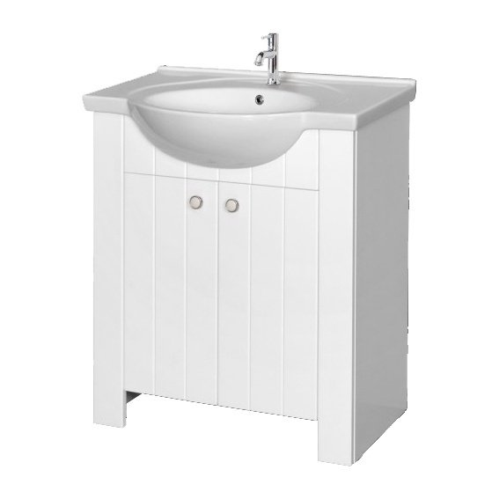
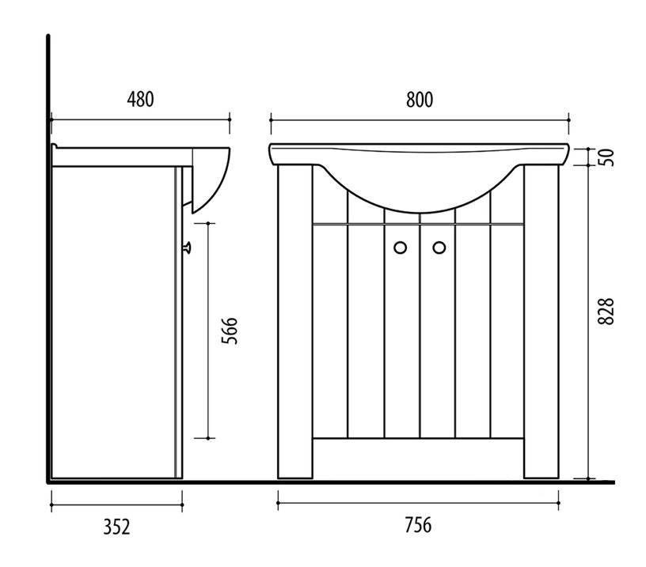

Pasūtītājs: SIA "Rīgas veselības centrs", Spulgas ielā 24.
Vienotais reģistrācijas Nr. 50103807561

Cenu aptauja: "Kabinetu kosmētiskais remonts filiālēs "Ziepniekkalns" un "Torņakalns"
Tāmes izmaksas:
Tāme sastādīta 2021. gada
Tāmi sastādīja:
Sertf.

